Konsult
 | Piegādātājs
 | Reģ. Nr.
 | Adrese
 | Banka
 | Kods
 | Konts
 | GSM

Datums:

FINANŠU PIEDĀVĀJUMS

Konsultācijas par citotoksisko preparātu sagatavošanas tīro telpu kvalificēšanu.

Nr. | Item Nr | Nosaukums | Vienība | Skaits | Cena EUR | Summa EUR
1 |  | Eksperta konsultācijas (mutiskā un/vai rakstiskā un/vai grafiskā formā), objekta:stacionārs "Latvijas Onkoloģijas centrs" slēgta tipa aptiekā) tīro telpu kvalificēšana
 |  | a) Konsultācijas /ekspertīze par tīro telpu tehniskā projekta atbilstību citotoksisko preparātu sagatavošanas procesam ("D" un "C" tīrības klases telpas pēc GMP) | kompl. | 1 |  | 0
 |  | b) Iekārtu un mēbeļu izvietojuma izvērtēšana un mērījuma punktu noteikšana turpmākajiem kvalitātes kontroles rutīas mērījumiem | kompl. | 1 |  | 0
 |  | c) Gaisa parametru (temperatūra, gaisa apmaiņa, gaisa tīrība (mehāniskā un mikrobioloģiskā), telpu pārspiediena mērījumi, HEPA filtru efektivitātes un integritātes mērījumi) | kompl. | 1 |  | 0
1 |  | Eksperta konsultācijas (mutiskā un/vai rakstiskā un/vai grafiskā formā), objekta: stacionārs "Latvijas Onkoloģijas centrs" slēgta tipa aptiekā tīro telpu lietošanas rutīnu izvērtēšanā
 |  | a) Konsultācijas par tīro telpu uzkopšanas rutīnu organizēšanu | h |  |  | 0
 |  | b) Konsultācijas par iekārtu tīrīšanas un dekontaminācijas rutīnu izstrādi, organizēšanu un rutīnas kvalitātes kontroli | h |  |  | 0
 |  | c) Saistītās konsultācijas par tīro telpu ekspluatāciju, kvalitātes kontroli un rekvalifikāciju | h |  |  | 0

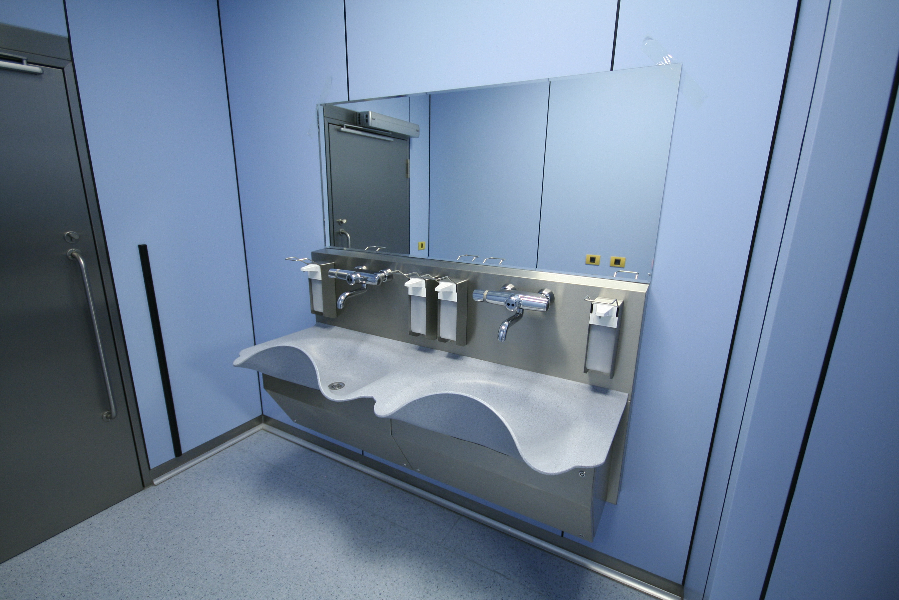
 |  | KOPĀ bez PVN: |  |  |  | 0.00
 |  | 21% PVN*: |  |  |  | 0.00
 |  | KOPĀ ar PVN: |  |  |  | 0.00

